상품제안서
올인원 듀얼 모기포집기 | 상품코드: S02023

 |  |  |  |  |  |  | 02-713-8555 | www.synergygift.co.kr
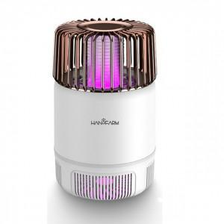 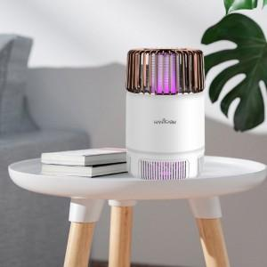 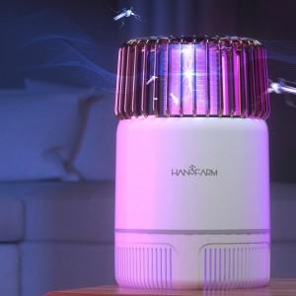

【상세/제작정보】

【인쇄/포장옵션】 | 실크 / 포장지포장

【공급단가】 | 수량 | 40~ | 100~ | 300~ | 500~ | 1,000~
*VAT별도 | 단가 | 30,110원 | 24,180원 | 23,250원 | 22,320원 | 21,760원

【상품 URL】 | https://www.synergygift.co.kr:443/src/goods_detail.php?gdno=19329

